상품제안서
다즐 포켓트립 올인원 8종 여행용 파우치( 고급종이케이스 포함 ) | 상품코드: F31928

 |  |  |  |  |  |  | 02-412-0044 | www.easy1.co.kr
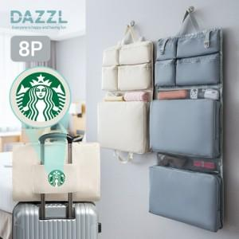

【상세/제작정보】

【인쇄/포장옵션】 | 실크, 풀칼라 / 포장지포장

【공급단가】 | 수량 | 50~ | 100~ | 500~ | 1,000~ | 2,000~
*VAT별도 | 단가 | 12,250원 | 12,050원 | 11,760원 | 11,460원 | 11,270원

【상품 URL】 | https://dev.easy1.co.kr:443/src/goods_detail.php?gdno=31928

